퍼블리싱 요청
날짜 | 메뉴 | 요청 항목 |  | 완료여부
2020-11-18 | 메인 커리큘럼별 메인 | 상품 아이콘 (각 사이즈별) 아이콘 이미지가 달라도 고정 사이즈로 표현 | 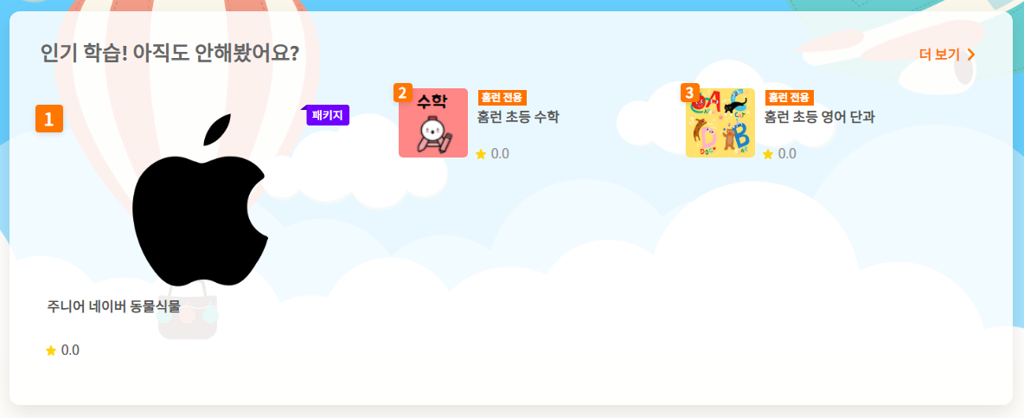 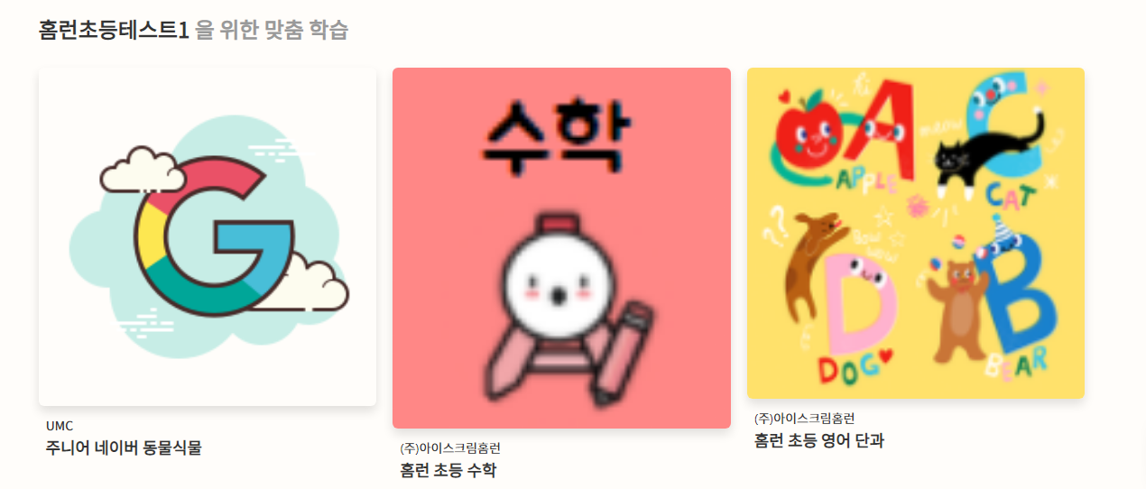 | O
 |  | 다국어 변경시 1. 태그별 목록 - ‘학습중’ 배지에 해당 학습의 별점 가려짐 2. 태그 검색시 - ‘학습중’ 배지에 해당 학습의 별점 가려짐 3. user 아이콘 선택시 - 알림설정 버튼과 아래 구분선 겹침 | 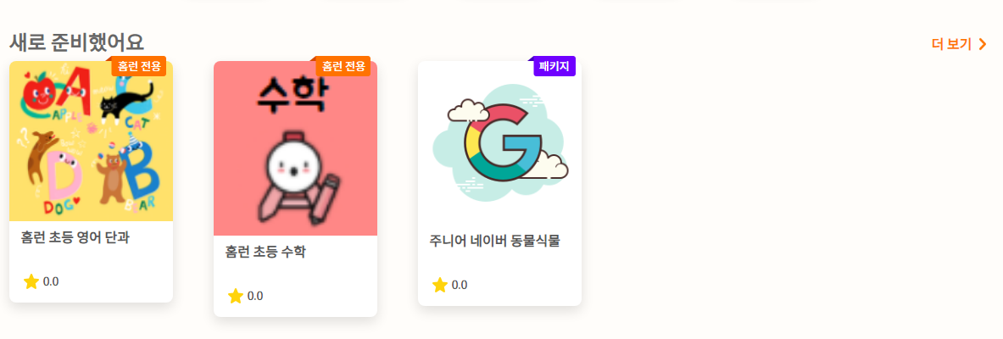 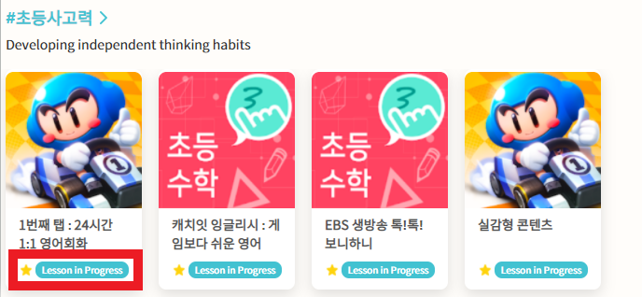 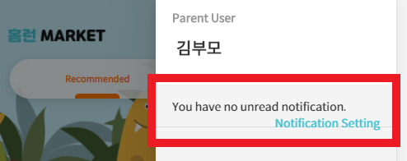 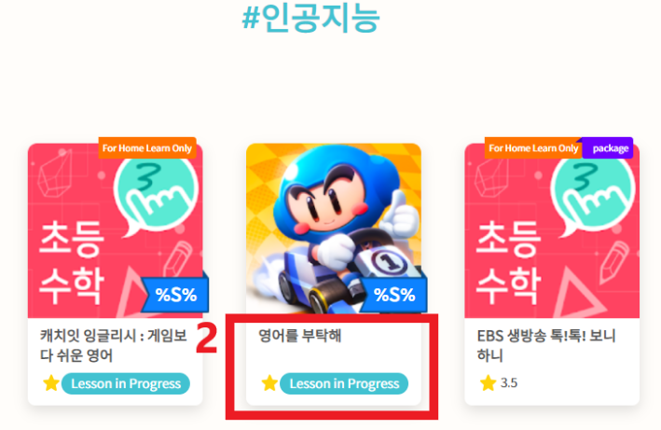 | O
 |  | 다국어 변경시 상품 아이콘에 붙은 딱지의 글자 넘어가는 부분 패키지/홈런전용 등 |  | 이슈 내용 전달
 | 아이디/비밀번호 찾기 | 다국어 변경시 1. 아이디 찾기 - 인증 번호 입력 창 영어로 변경 시 단어 겹침 2. 비밀번호 찾기 - 인증 번호 입력 창 영어로 변경 시 단어 겹침 | 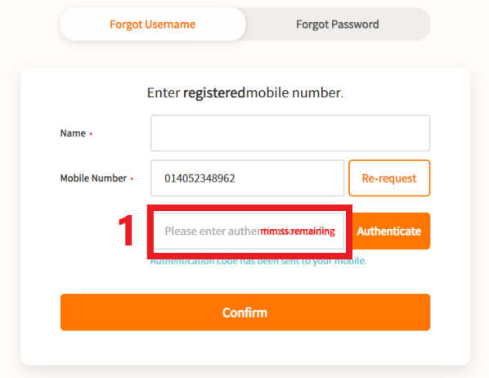 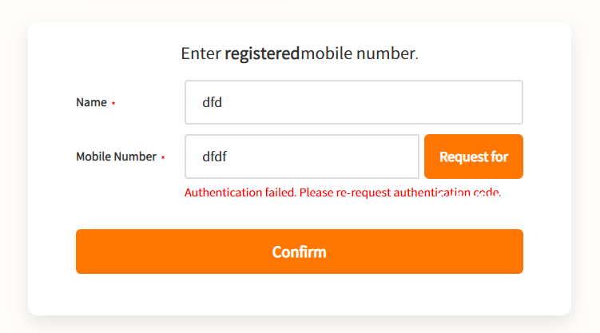 | O
 | 앱 상세 | 다국어 변경시 학습관 교사 지도가 없는 학습 - 안내 문구 범위 | 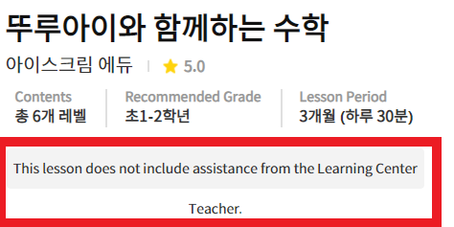 | O
 |  | 학생 > 다국어 '공부하고 싶어요' 문구가 길 경우 (미정) | 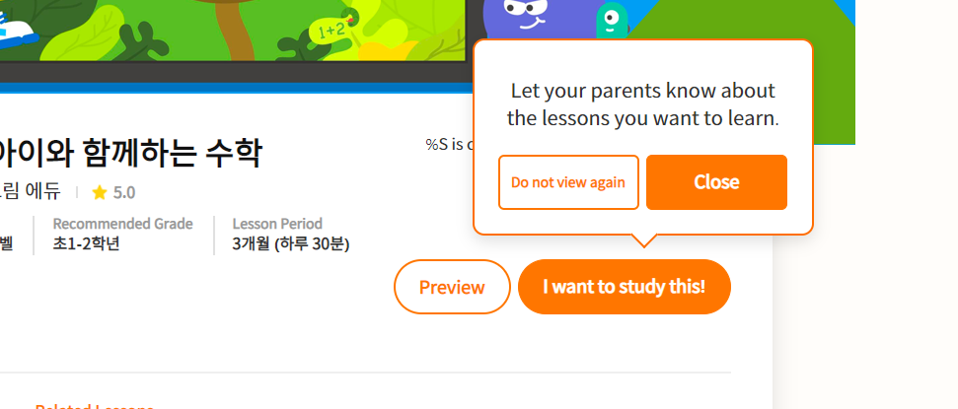 | 이슈 발생하지 않음 재확인 요청 드립니다.
 |  | 다국어 변경시 리뷰 > 학습하고 있는 학생수와 막대 그래프 겹침 |  | O
 | 결제하기 | 다국어 변경시 학부모 로그인> 학습할 자녀 선택의 ‘학습중’ 태그 겹침 | 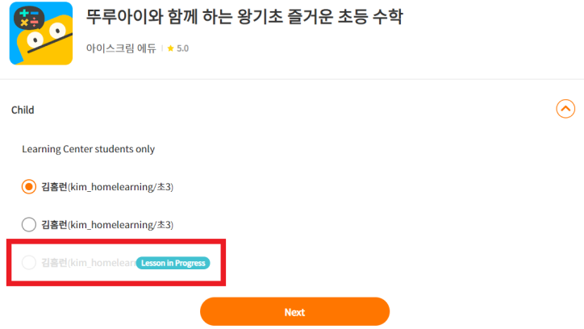 | O
 | 마이페이지 | 다국어 변경시 1.학습 관리 - 상단 탭 스크롤 바 - 모바일의 경우 ‘결제수정’, ‘결제 수단변경’ , ‘결제일 변경’, ‘결제 해지’ 문구와 v 아이콘 겹침 2. 결제 상세 내역 - 결제 상태의 ‘결제 오류’인 경우 글자 겹침 | 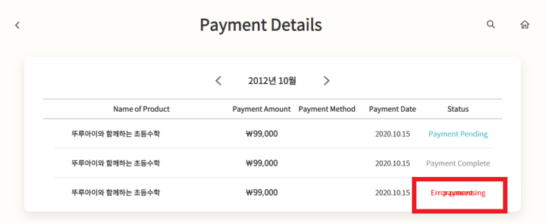 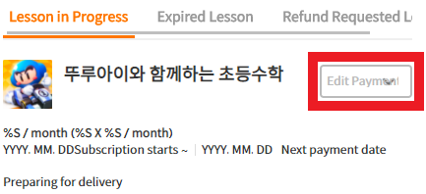 | O
 | 고객센터 | 1. 공지사항, 1:1문의, 자주 묻는 질문 리스트 - 리스트에서 더보기가 없는 마지막 데이터인 경우, 전체 컨텐츠 박스의 하단이 간격 없이 출력 2. 1:1 문의 등록하기 - 취소, 등록 버튼이 전체 컨텐츠 박스의 하단에서 간격 없이 출력 | 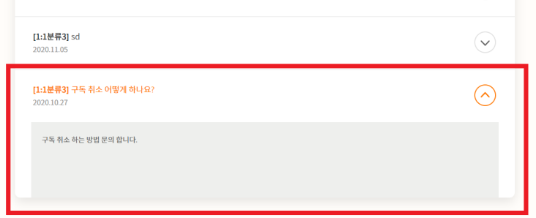 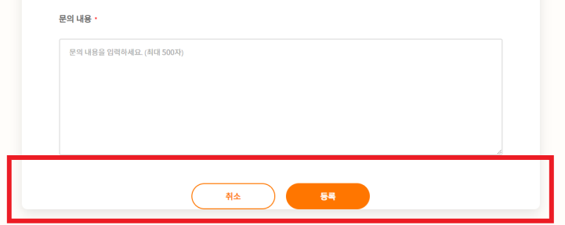 | O
2020-11-20 | 커리큘럼별 메인 | 태그 개수가 많은 경우 겹치는 현상 | 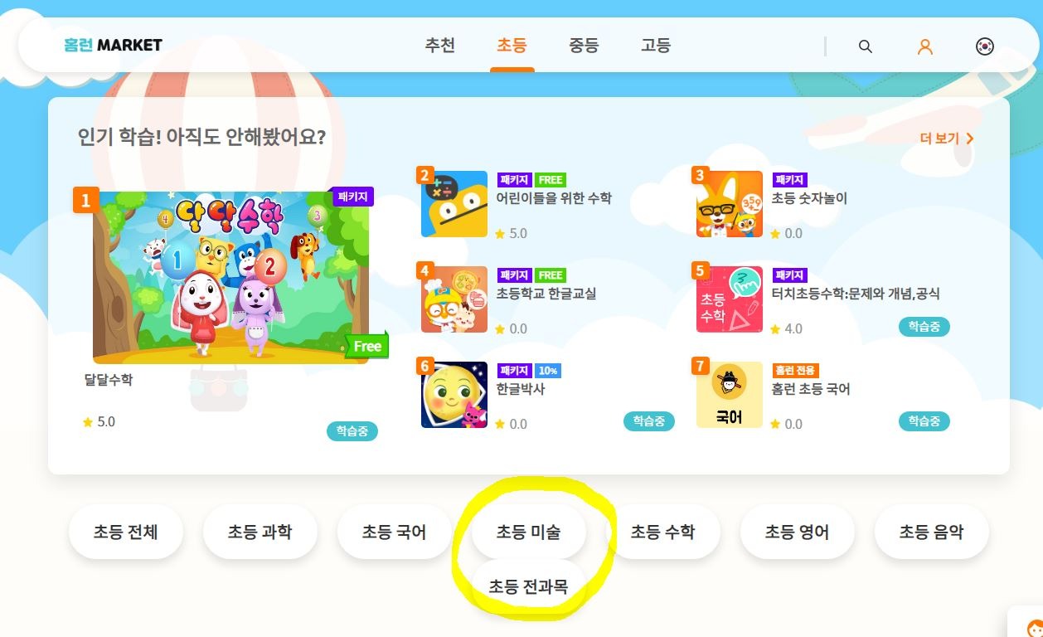 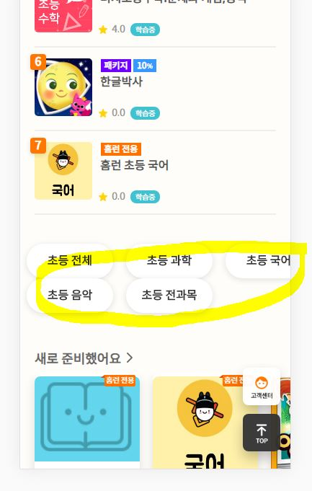 | O
2020-11-23 | 앱정보 | 신규페이지 디자인 및 퍼블리싱 요청 |  | O
2020-11-24 | 메인 및 대부분의 화면 | 고객센터 이미지 -> 다국어 메인 상단 홈런에코로 가기 아이콘 메인 홈런 아이콘 |  | O
2020-12-01 | 상품상세 | 컨텐츠 내용 길 경우 Mobile 환경에서 화면 width 사이즈 늘어남 컨텐츠 내용 길 경우에 자동 줄바꿈 처리 필요 |  | 서버수정
2020-12-03 | 상품상세> 리뷰 | 그래프 바와 닿음 (재확인필요) |  | O

